Ark1
Landsgjennomsnittlig nettleie per år beregnes av NVE og publiseres på våre nettsider: https://www.nve.no/reguleringsmyndigheten-for-energi-rme-marked-og-monopol/nettjenester/nettleie/nettleiestatistikk/nettleiestatistikk-for-husholdninger/
Beregning av landsgjennomsnittlig nettleie
Per | 2017-01-01

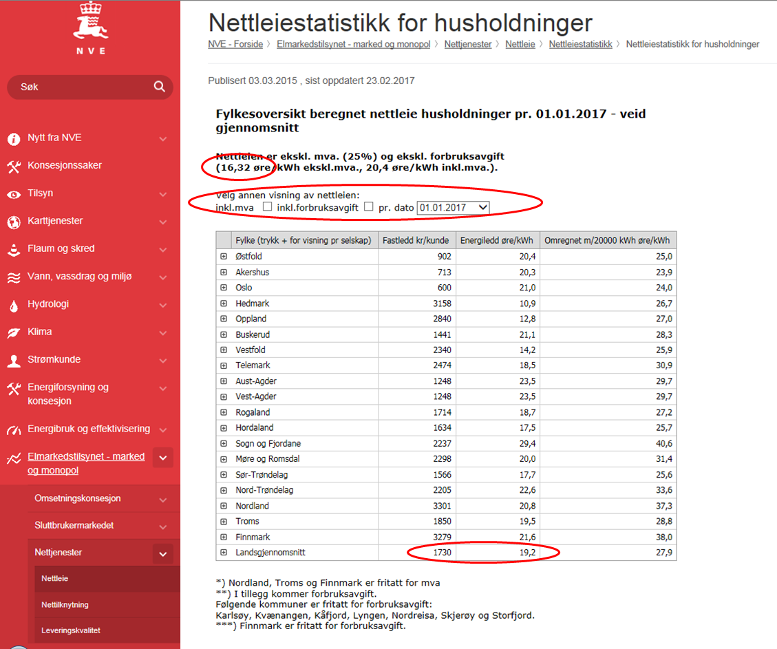
Fastledd (ekskl. mva) | 1730 | kr
Energiledd (ekskl. mva) | 19.2 | øre/kWh
Forbruksavgift (ekskl. mva) | 16.32 | øre/kWh

Antatt årlig forbruk | 20000 | kWh
Andel forbruk i januar | 12.50%
Antatt forbruk i januar | 2500 | kWh | [=B8*B9]

Fasledd januar (ekskl. mva) | 144 | kr | [=B4/12]
Energiledd januar (ekskl. mva) | 480 | kr | [=(B5/100)*B10]
Forbruksavgift januar (ekskl. mva) | 408 | kr | [=(B6/100)*B10]
Landgjennomsnittlig nettleie i januar (ekskl. mva) | 1032 | kr | [=B13+B14+B15]

